상품제안서
[최고급형] 알베로 투톤 32절 시스템 다이어리 | 상품코드: F24806

 |  |  |  |  |  |  | 02-412-0044 | www.easy1.co.kr
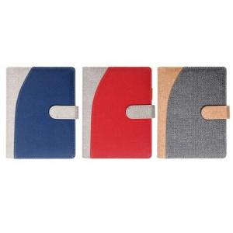

【상세/제작정보】

【인쇄/포장옵션】 | 불박, 금박, 은박 / 벌크

【공급단가】 | 수량 | 100~ | 300~ | 500~ | 1,000~ | 3,000~
*VAT별도 | 내지_이틀식 | 11,500원 | 11,310원 | 11,040원 | 10,760원 | 10,580원
 | 내지_노트식 | 11,370원 | 11,190원 | 10,920원 | 10,640원 | 10,460원

【상품 URL】 | https://dev.easy1.co.kr:443/src/goods_detail.php?gdno=24806

